수분량
수분량 측정

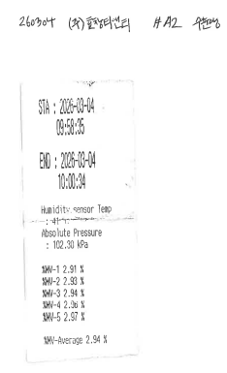
 | 번호 | 측정방법 | 선택번호
 | 1 | 자동측정기 | 1
 | 2 | 임핀저

 | ▶수분량 자동측정기
 | 횟수 | 수분량 (%)
 | 1 | 2.91
 | 2 | 2.93
 | 3 | 2.94
 | 4 | 2.96
 | 5 | 2.97
 | 평균 | 2.9

 | ▶ 수분량 2법
 | 항 목 |  | 측정전 무게 | 측정후 무게 | 응축 수분량(전후차)
 | Impinger 1 |  |  |  | 0.00
 | Impinger 2 |  |  |  | 0.00
 | Impinger 3 |  |  |  | 0.00
 | Impinger 4 |  |  |  | 0.00
 | 합 계 ( Vlc ) |  |  |  | 0.00

 | 가스미터(L) |  | 가스채취량 | 가스미터온도 | 측정공에서 기압 | 가스미터압 | 가스미터압 | 수분량
 | 측정전 | 측정후 | (L) | (℃) | (mm Hg) | (mm H2O) | (mm Hg) | (%)
 |  |  | 0.00 |  | 774 |  |  | #DIV/0!

 | ▶ 시료채취 후 임핀저 무게 측정을 통한 수분량 무게 측정
 | 항 목 |  | 측정전 무게 | 측정후 무게 | 응축 수분량(전후차)
 | Impinger 1 |  | 637.09 | 651.05 | 13.96
 | Impinger 2 |  | 626.53 | 628.16 | 1.63
 | Impinger 3 |  | 522.72 | 524.36 | 1.64
 | Impinger 4 |  | 749.64 | 755.84 | 6.20
 |  |  |  |  | 23.43

 | ▶ 본 측정시 가스흡인량
 | 가스미터(L) |  | 가스채취량 | 가스미터온도 | 측정공에서 기압 | 가스미터압 | 가스미터압 | 수분량
 | 측정전 | 측정후 | (L) | (℃) | (mm Hg) | (mm H2O) | (mm Hg) | (%)
 | 4769.32 | 5802.95 | 1024.33 | 10.1 | 774 | 38.50 | 2.83 | 2.807

 | ■MAMO-QP-13-03

연소가스자료
연 소 가 스 분 석

#A-2
Item | O₂[%] | CO₂[%] | CO [ppm] | NOx [ppm] | SOx [ppm]
Avg. | 20.50 | 0.3 | 9.0 | 0.7 | 0.0
Max. | 20.5 | 0.3 | 10.0 | 1.0 | 0.0
Min. | 20.5 | 0.2 | 8.0 | 0.0 | 0.0
10:25:00 | 20.50 | 0.2 | 8.0 | 0.0 | 0.0
10:30:00 | 20.51 | 0.3 | 9.0 | 1.0 | 0.0
10:35:00 | 20.50 | 0.3 | 10.0 | 1.0 | 0.0

■MAMO-QP-13-03

계산식
시료채취 관련 계산식

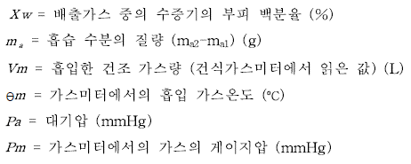
수분량 (%)

 |  |  |  |  |  | 22.4 | 23.43
Xw = |  |  |  |  |  | 18 |  |  |  |  |  | × | 100 | = | 2.807
 | 1024.33 | × | 273 |  | × | 774.0 | + | 2.831 | + | 22.4 | 23.43
 |  |  | 273 + | 10.1 |  | 760 |  |  |  | 18

배출가스밀도 (Kg/㎥)

r = | 1.27 | × | 273 |  | × | 774.0 | + | -0.38 | = | 1.177
 |  |  | 273 + | 27.80 |  | 760

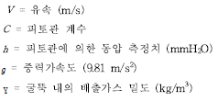
배출가스유속 (m/sec)

V = | 0.84 | √ | 2 ×9.81 × | 6.4 | = | 8.65
 |  |  | 1.177

임핀저와 실리카겔에 채취된 물의 총량 (㎖)

 | Vic = (채취 전후의 실리카겔 무게차, mg) + (임핀저 내 물부피 차(mL) 또는 임핀저 무게차(g))

Vic = |  |  | 6.20 |  | + | 17.23 | = | 23.43

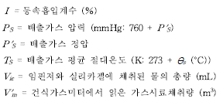
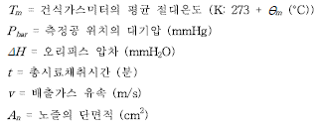
등속흡인계수 계산 (I factor) (%)

I(%) = | 300.80 | × [ 0.00346 × |  | 23.43 | + | 1.024 | / | 283.10 | ( | 774.0 | + | 38.5 | / | 13.6 | )] | × | 1.667×104 | = | 97.8
 |  |  |  | 773.6 | × | 56.0 | × | 8.65 | × | 0.40

배출가스 유량 계산 (Sm3/hr)

Qa = | 8.65 | × | 0.94 | × | 273 |  |  | × | 774.0 | + | -0.38 | × | ( 1 - | 2.8067858193 | ) | × | 3,600 | = | 26263.3
 |  |  |  |  | 273 + |  | 27.80 |  | 760 |  |  |  |  | 100

먼지농도 계산 (㎎/S㎥)

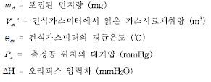

Ca = |  |  | ( | 0 | - | 0 | ) |  |  |  | = |  |  |  | 0.0
 | 1.02 | × | 273 |  |  | 774.0 | + | 38.50 | / | 13.6
 |  |  | 273 + | 10.1 |  | 760

표준산소 환산 먼지농도(㎎/S㎥)

 |  |  |  |  | C = | 0.0 | × | 21 | - | - | = | 0.0
 |  |  |  |  |  |  |  | 21 | - | 20.5
표준산소 환산 배출가스 유량(Sm3/hr)
 |  |  |  |  | Q = | 26263.3 | ÷ | 21 | - | - | = | #VALUE!
 |  |  |  |  |  |  |  | 21 | - | 20.5

■MAMO-QP-13-03

